상품제안서
애니팡 돗자리 100x90cm | 상품코드: F28830

 |  |  |  |  |  |  | 02-412-0044 | www.easy1.co.kr
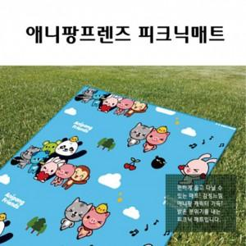

【상세/제작정보】 | <p><span id="husky_bookmark_end_1712897368818"></span>&nbsp;</p>

【인쇄/포장옵션】 | 실크 / 포장불가능

【공급단가】 | 수량 | 200~ | 500~ | 1,000~ | 3,000~ | 5,000~
*VAT별도 | 단가 | 3,600원 | 3,540원 | 3,450원 | 3,390원 | 3,300원

【상품 URL】 | http://www.easy1.co.kr/src/goods_detail.php?gdno=28830

